상품제안서
유니콘 홈IoT 침입방지 도어 감지센서 | 상품코드: S21333

 |  |  |  |  |  |  | 02-713-8555 | www.synergygift.co.kr
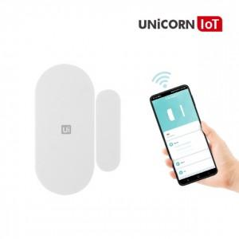

【상세/제작정보】 | 유니콘 iot 도어 감지 센서 집안의 보안을 위한 필수품 앱(APP)으로 집안에 움직임 감지 또는 침입이 있으때 스마트폰으로 알림 Zigbee 방식으로 스마트 중계기 TS-G5 필요

【인쇄/포장옵션】 | 레이저, 풀칼라 / 포장지포장

【공급단가】 | 수량 | 50~ | 300~ | 500~ | 1,000~ | 3,000~
*VAT별도 | 단가 | 18,040원 | 17,370원 | 16,700원 | 16,030원 | 15,630원

【상품 URL】 | https://www.synergygift.co.kr:443/src/goods_detail.php?gdno=21333

